样件需求表
样件需求申请表
编号：YJ-20230310
申请部门 | 营销部 |  | 申请人 | 赵伟 |  | 申请日期 | 2023.3.22
样件需求 | 样件明细 | ■整椅 □后视镜 □内视镜 □ECAS □零部件 □其他（说明）
 | 样件性质 | ■自制 □外购 □ 其他 |  |  | 自制工厂 | 北京研发 | 外购渠道
 | 客户名称 | 中国重汽济南卡车有限公司（TX自卸车） |  |  | 所属项目 | 试制 | 立项编号
 | 样件用途 | □展会宣传 ■客户评审 ■试验检测 ■试乘试驾 □ 其他（说明）
 |  | 样件是否回收 | □是 ■否 |  | 样件是否免费提供 |  | □是 ■否
 |  | 样件回收后 如何处理 | □现场报废 □回收后报废 □研发部门使用 ■无损伤入库 □其他
 |  |  | 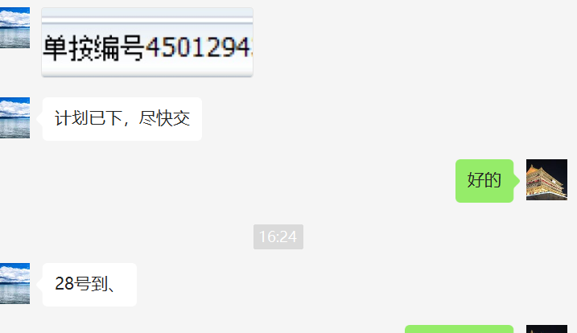 产品入库结算。
 | 样件运输方式 | □自提 ■邮寄 □直送 □其他
 | 收货人 联系方式 | 赵伟 |  | 地址 | 山东省济南市市中区
样件明细一 | 产品名称 | 空气悬挂主座椅（阻尼优化、集成安全带、PVC+织物） |  | 规格型号 | YZ166251000042
 | 数量 | 1 |  | 单位 |  |  | 到货时间要求 | 2023-03-27
 | 配置明细：2.1C平台 气动升降、靠背调节、前后调节、集成三点式安全带、TX造型 （TX价值版面料）

样件明细二 | 产品名称 |  |  | 规格型号 | 、
 | 数量 |  |  | 单位 |  |  | 到货时间要求

发起部门审核意见： |  |  |  |  |  |  | 审核日期：
接收部门审核意见： |  |  |  |  |  |  | 接收日期：
集团总裁审核意见： |  |  |  |  |  |  | 批准日期：

